Semáforo
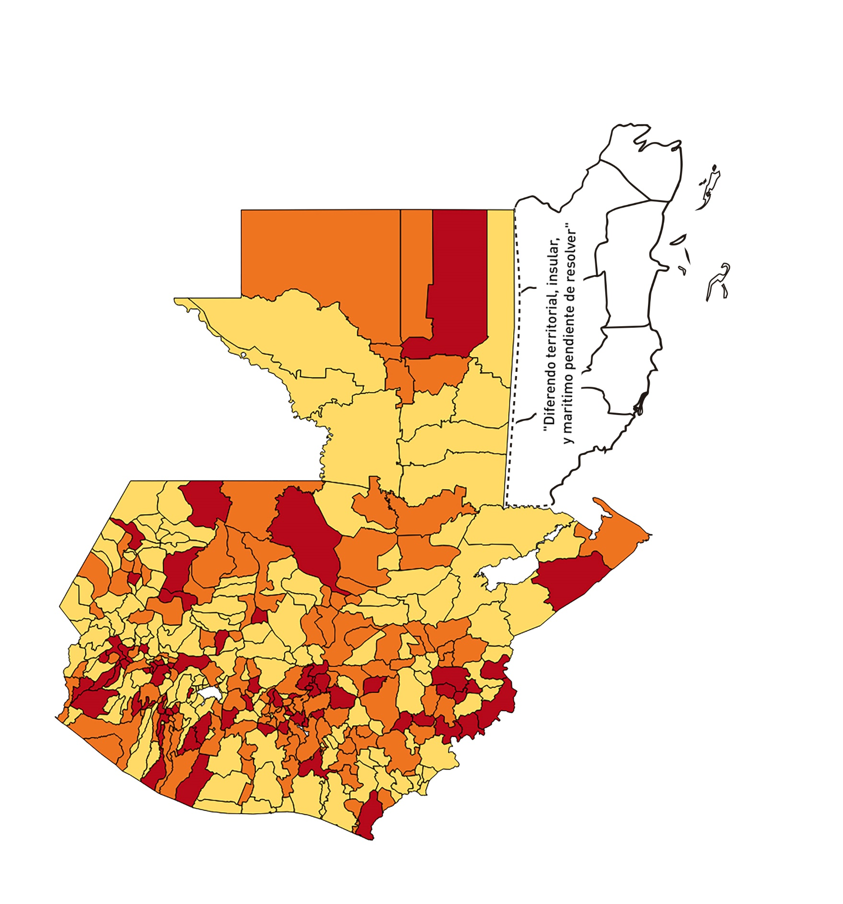

Registros COVID-19, del 19 de febrero al 04 de marzo del 2021 *
Datos actualizados al 05 de marzo del 2021 a las 12:00:00 a.m.

Código departamento | Código municipio | Departamento | Municipio | Proyecciones preliminares, de Población INE | Total de tamizajes | Casos confirmados | Tasa por 100K Habitantes | Tasa Pruebas por 1000 | % de Positividad | Puntaje total | semaforo
TOTAL NACIONAL |  |  |  | 17109746 | 67767 | 7909 | 46.225116375 | 0.28 | 11.671
1 | 1 | GUATEMALA | GUATEMALA | 1204964 | 17108 | 1786 | 148.22 | 1.01 | 10.44 | 6.5 | >5 y <=7.5
1 | 2 | GUATEMALA | SANTA CATARINA PINULA | 86980 | 801 | 135 | 155.21 | 0.66 | 16.85 | 8 | >7.5 y <=10 | Total de municipios según color
1 | 3 | GUATEMALA | SAN JOSÉ PINULA | 89001 | 630 | 87 | 97.75 | 0.51 | 13.81 | 7.5 | >5 y <=7.5 | Amarillo | Naranja | Rojo
1 | 4 | GUATEMALA | SAN JOSÉ DEL GOLFO | 8409 | 56 | 6 | 71.35 | 0.48 | 10.71 | 7.5 | >5 y <=7.5 | 158 | 114 | 68
1 | 5 | GUATEMALA | PALENCIA | 74517 | 169 | 30 | 40.26 | 0.16 | 17.75 | 8 | >7.5 y <=10
1 | 6 | GUATEMALA | CHINAUTLA | 123356 | 451 | 84 | 68.1 | 0.26 | 18.63 | 9 | >7.5 y <=10
1 | 7 | GUATEMALA | SAN PEDRO AYAMPUC | 66926 | 179 | 43 | 64.25 | 0.19 | 24.02 | 9 | >7.5 y <=10
1 | 8 | GUATEMALA | MIXCO | 507220 | 3622 | 543 | 107.05 | 0.51 | 14.99 | 7.5 | >5 y <=7.5
1 | 9 | GUATEMALA | SAN PEDRO SACATEPÉQUEZ | 55723 | 111 | 33 | 59.22 | 0.14 | 29.73 | 10 | >7.5 y <=10
1 | 10 | GUATEMALA | SAN JUAN SACATEPÉQUEZ | 281520 | 756 | 57 | 20.25 | 0.19 | 7.54 | 6 | >5 y <=7.5
1 | 11 | GUATEMALA | SAN RAYMUNDO | 38739 | 67 | 17 | 43.88 | 0.12 | 25.37 | 9 | >7.5 y <=10
1 | 12 | GUATEMALA | CHUARRANCHO | 16872 | 43 | 8 | 47.42 | 0.18 | 18.6 | 8 | >7.5 y <=10
1 | 13 | GUATEMALA | FRAIJANES | 62906 | 535 | 52 | 82.66 | 0.61 | 9.72 | 7 | >5 y <=7.5
1 | 14 | GUATEMALA | AMATITLÁN | 150322 | 502 | 55 | 36.59 | 0.24 | 10.96 | 7 | >5 y <=7.5
1 | 15 | GUATEMALA | VILLA NUEVA | 475373 | 2327 | 310 | 65.21 | 0.35 | 13.32 | 8 | >7.5 y <=10
1 | 16 | GUATEMALA | VILLA CANALES | 166831 | 602 | 83 | 49.75 | 0.26 | 13.79 | 7 | >5 y <=7.5
1 | 17 | GUATEMALA | SAN MIGUEL PETAPA | 148250 | 659 | 95 | 64.08 | 0.32 | 14.42 | 8 | >7.5 y <=10
2 | 1 | EL PROGRESO | GUASTATOYA | 27201 | 187 | 28 | 102.94 | 0.49 | 14.97 | 7.5 | >5 y <=7.5
2 | 2 | EL PROGRESO | MORAZÁN | 12639 | 38 | 0 | 0 | 0.21 | 0 | 4 | >2.5 y <=5
2 | 3 | EL PROGRESO | SAN AGUSTÍN ACASAGUASTLÁN | 55039 | 192 | 14 | 25.44 | 0.25 | 7.29 | 7 | >5 y <=7.5
2 | 4 | EL PROGRESO | SAN CRISTÓBAL ACASAGUASTLÁN | 7939 | 44 | 1 | 12.6 | 0.40 | 2.27 | 3.5 | >2.5 y <=5
2 | 5 | EL PROGRESO | EL JÍCARO | 13509 | 114 | 9 | 66.62 | 0.60 | 7.89 | 7.5 | >5 y <=7.5
2 | 6 | EL PROGRESO | SANSARE | 13602 | 11 | 2 | 14.7 | 0.06 | 18.18 | 6 | >5 y <=7.5
2 | 7 | EL PROGRESO | SANARATE | 42203 | 156 | 49 | 116.11 | 0.26 | 31.41 | 10 | >7.5 y <=10
2 | 8 | EL PROGRESO | SAN ANTONIO LA PAZ | 22256 | 31 | 2 | 8.99 | 0.10 | 6.45 | 5 | >2.5 y <=5
3 | 1 | SACATEPEQUEZ | ANTIGUA GUATEMALA | 59091 | 682 | 56 | 94.77 | 0.82 | 8.21 | 6.5 | >5 y <=7.5
3 | 2 | SACATEPEQUEZ | JOCOTENANGO | 23492 | 165 | 15 | 63.85 | 0.50 | 9.09 | 7.5 | >5 y <=7.5
3 | 3 | SACATEPEQUEZ | PASTORES | 19661 | 95 | 9 | 45.78 | 0.35 | 9.47 | 7 | >5 y <=7.5
3 | 4 | SACATEPEQUEZ | SUMPANGO | 46082 | 100 | 37 | 80.29 | 0.16 | 37 | 10 | >7.5 y <=10
3 | 5 | SACATEPEQUEZ | SANTO DOMINGO XENACOJ | 14455 | 25 | 2 | 13.84 | 0.12 | 8 | 5 | >2.5 y <=5
3 | 6 | SACATEPEQUEZ | SANTIAGO SACATEPÉQUEZ | 36982 | 125 | 18 | 48.67 | 0.24 | 14.4 | 7 | >5 y <=7.5
3 | 7 | SACATEPEQUEZ | SAN BARTOLOMÉ MILPAS ALTAS | 8642 | 55 | 10 | 115.71 | 0.45 | 18.18 | 8.5 | >7.5 y <=10
3 | 8 | SACATEPEQUEZ | SAN LUCAS SACATEPÉQUEZ | 28819 | 278 | 35 | 121.45 | 0.69 | 12.59 | 7 | >5 y <=7.5
3 | 9 | SACATEPEQUEZ | SANTA LUCÍA MILPAS ALTAS | 17422 | 101 | 23 | 132.02 | 0.41 | 22.77 | 8.5 | >7.5 y <=10
3 | 10 | SACATEPEQUEZ | MAGDALENA MILPAS ALTAS | 12766 | 32 | 1 | 7.83 | 0.18 | 3.13 | 4 | >2.5 y <=5
3 | 11 | SACATEPEQUEZ | SANTA MARÍA DE JESÚS | 26769 | 38 | 9 | 33.62 | 0.10 | 23.68 | 8 | >7.5 y <=10
3 | 12 | SACATEPEQUEZ | CIUDAD VIEJA | 41010 | 165 | 18 | 43.89 | 0.29 | 10.91 | 7 | >5 y <=7.5
3 | 13 | SACATEPEQUEZ | SAN MIGUEL DUEÑAS | 15562 | 57 | 4 | 25.7 | 0.26 | 7.02 | 7 | >5 y <=7.5
3 | 14 | SACATEPEQUEZ | ALOTENANGO | 28129 | 63 | 13 | 46.22 | 0.16 | 20.63 | 8 | >7.5 y <=10
3 | 15 | SACATEPEQUEZ | SAN ANTONIO AGUAS CALIENTES | 12716 | 32 | 0 | 0 | 0.18 | 0 | 4 | >2.5 y <=5
3 | 16 | SACATEPEQUEZ | SANTA CATARINA BARAHONA | 4569 | 6 | 1 | 21.89 | 0.09 | 16.67 | 7 | >5 y <=7.5
4 | 1 | CHIMALTENANGO | CHIMALTENANGO | 114720 | 307 | 40 | 34.87 | 0.19 | 13.03 | 7 | >5 y <=7.5
4 | 2 | CHIMALTENANGO | SAN JOSÉ POAQUIL | 33454 | 37 | 7 | 20.92 | 0.08 | 18.92 | 7 | >5 y <=7.5
4 | 3 | CHIMALTENANGO | SAN MARTÍN JILOTEPEQUE | 93517 | 107 | 13 | 13.9 | 0.08 | 12.15 | 5 | >2.5 y <=5
4 | 4 | CHIMALTENANGO | SAN JUAN COMALAPA | 59505 | 74 | 18 | 30.25 | 0.09 | 24.32 | 8 | >7.5 y <=10
4 | 5 | CHIMALTENANGO | SANTA APOLONIA | 23464 | 22 | 1 | 4.26 | 0.07 | 4.55 | 4 | >2.5 y <=5
4 | 6 | CHIMALTENANGO | TECPÁN GUATEMALA | 110891 | 91 | 16 | 14.43 | 0.06 | 17.58 | 6 | >5 y <=7.5
4 | 7 | CHIMALTENANGO | PATZÚN | 70685 | 70 | 14 | 19.81 | 0.07 | 20 | 7 | >5 y <=7.5
4 | 8 | CHIMALTENANGO | POCHUTA | 11116 | 18 | 3 | 26.99 | 0.12 | 16.67 | 8 | >7.5 y <=10
4 | 9 | CHIMALTENANGO | PATZICÍA | 40104 | 54 | 20 | 49.87 | 0.10 | 37.04 | 9 | >7.5 y <=10
4 | 10 | CHIMALTENANGO | SANTA CRUZ BALANYÁ | 10815 | 67 | 6 | 55.48 | 0.44 | 8.96 | 7.5 | >5 y <=7.5
4 | 11 | CHIMALTENANGO | ACATENANGO | 28417 | 41 | 3 | 10.56 | 0.10 | 7.32 | 5 | >2.5 y <=5
4 | 12 | CHIMALTENANGO | YEPOCAPA | 42153 | 31 | 5 | 11.86 | 0.05 | 16.13 | 6 | >5 y <=7.5
4 | 13 | CHIMALTENANGO | SAN ANDRÉS ITZAPA | 35087 | 46 | 5 | 14.25 | 0.09 | 10.87 | 5 | >2.5 y <=5
4 | 14 | CHIMALTENANGO | PARRAMOS | 20163 | 40 | 6 | 29.76 | 0.14 | 15 | 7 | >5 y <=7.5
4 | 15 | CHIMALTENANGO | ZARAGOZA | 29077 | 56 | 4 | 13.76 | 0.14 | 7.14 | 5 | >2.5 y <=5
4 | 16 | CHIMALTENANGO | EL TEJAR | 23198 | 51 | 12 | 51.73 | 0.16 | 23.53 | 8 | >7.5 y <=10
5 | 1 | ESCUINTLA | ESCUINTLA | 168193 | 2058 | 92 | 54.7 | 0.87 | 4.47 | 4.5 | >2.5 y <=5
5 | 2 | ESCUINTLA | SANTA LUCÍA COTZUMALGUAPA | 125854 | 1476 | 34 | 27.02 | 0.84 | 2.3 | 4.5 | >2.5 y <=5
5 | 3 | ESCUINTLA | LA DEMOCRACIA | 25703 | 391 | 24 | 93.37 | 1.09 | 6.14 | 6.5 | >5 y <=7.5
5 | 4 | ESCUINTLA | SIQUINALÁ | 25993 | 146 | 11 | 42.32 | 0.40 | 7.53 | 6.5 | >5 y <=7.5
5 | 5 | ESCUINTLA | MASAGUA | 48002 | 452 | 12 | 25 | 0.67 | 2.65 | 4 | >2.5 y <=5
5 | 6 | ESCUINTLA | TIQUISATE | 63422 | 1072 | 209 | 329.54 | 1.21 | 19.5 | 7.5 | >5 y <=7.5
5 | 7 | ESCUINTLA | LA GOMERA | 52114 | 350 | 4 | 7.68 | 0.48 | 1.14 | 3.5 | >2.5 y <=5
5 | 8 | ESCUINTLA | GUANAGAZAPA | 17361 | 99 | 10 | 57.6 | 0.41 | 10.1 | 7.5 | >5 y <=7.5
5 | 9 | ESCUINTLA | PUERTO DE SAN JOSÉ | 67326 | 325 | 10 | 14.85 | 0.34 | 3.08 | 4 | >2.5 y <=5
5 | 10 | ESCUINTLA | IZTAPA | 20096 | 140 | 2 | 9.95 | 0.50 | 1.43 | 3.5 | >2.5 y <=5
5 | 11 | ESCUINTLA | PALÍN | 71172 | 208 | 11 | 15.46 | 0.21 | 5.29 | 6 | >5 y <=7.5
5 | 12 | ESCUINTLA | SAN VICENTE PACAYA | 18172 | 74 | 5 | 27.51 | 0.29 | 6.76 | 7 | >5 y <=7.5
5 | 13 | ESCUINTLA | NUEVA CONCEPCIÓN | 81233 | 42 | 13 | 16 | 0.04 | 30.95 | 8 | >7.5 y <=10
5 | 14 | ESCUINTLA | SIPACATE | 17838 | 77 | 2 | 11.21 | 0.31 | 2.6 | 4 | >2.5 y <=5
6 | 1 | SANTA ROSA | CUILAPA | 46974 | 198 | 14 | 29.8 | 0.30 | 7.07 | 7 | >5 y <=7.5
6 | 2 | SANTA ROSA | BARBERENA | 61079 | 94 | 1 | 1.64 | 0.11 | 1.06 | 4 | >2.5 y <=5
6 | 3 | SANTA ROSA | SANTA ROSA DE LIMA | 21415 | 168 | 5 | 23.35 | 0.56 | 2.98 | 4.5 | >2.5 y <=5
6 | 4 | SANTA ROSA | CASILLAS | 26059 | 95 | 5 | 19.19 | 0.26 | 5.26 | 6 | >5 y <=7.5
6 | 5 | SANTA ROSA | SAN RAFAEL LAS FLORES | 13850 | 65 | 4 | 28.88 | 0.34 | 6.15 | 7 | >5 y <=7.5
6 | 6 | SANTA ROSA | ORATORIO | 27115 | 51 | 4 | 14.75 | 0.13 | 7.84 | 5 | >2.5 y <=5
6 | 7 | SANTA ROSA | SAN JUAN TECUACO | 12825 | 20 | 0 | 0 | 0.11 | 0 | 4 | >2.5 y <=5
6 | 8 | SANTA ROSA | CHIQUIMULILLA | 64871 | 206 | 2 | 3.08 | 0.23 | 0.97 | 4 | >2.5 y <=5
6 | 9 | SANTA ROSA | TAXISCO | 36751 | 112 | 2 | 5.44 | 0.22 | 1.79 | 4 | >2.5 y <=5
6 | 10 | SANTA ROSA | SANTA MARÍA IXHUATÁN | 26721 | 255 | 28 | 104.79 | 0.68 | 10.98 | 7 | >5 y <=7.5
6 | 11 | SANTA ROSA | GUAZACAPÁN | 22197 | 27 | 1 | 4.51 | 0.09 | 3.7 | 4 | >2.5 y <=5
6 | 12 | SANTA ROSA | SANTA CRUZ NARANJO | 17875 | 30 | 1 | 5.59 | 0.12 | 3.33 | 4 | >2.5 y <=5
6 | 13 | SANTA ROSA | PUEBLO NUEVO VIÑAS | 29418 | 62 | 10 | 33.99 | 0.15 | 16.13 | 8 | >7.5 y <=10
6 | 14 | SANTA ROSA | NUEVA SANTA ROSA | 39286 | 151 | 10 | 25.45 | 0.27 | 6.62 | 7 | >5 y <=7.5
7 | 1 | SOLOLA | SOLOLÁ | 99934 | 156 | 16 | 16.01 | 0.11 | 10.26 | 6 | >5 y <=7.5
7 | 2 | SOLOLA | SAN JOSÉ CHACAYÁ | 5220 | 8 | 0 | 0 | 0.11 | 0 | 4 | >2.5 y <=5
7 | 3 | SOLOLA | SANTA MARÍA VISITACIÓN | 2602 | 6 | 1 | 38.43 | 0.16 | 16.67 | 8 | >7.5 y <=10
7 | 4 | SOLOLA | SANTA LUCÍA UTATLÁN | 21790 | 17 | 2 | 9.18 | 0.06 | 11.76 | 5 | >2.5 y <=5
7 | 5 | SOLOLA | NAHUALÁ | 93541 | 110 | 10 | 10.69 | 0.08 | 9.09 | 5 | >2.5 y <=5
7 | 6 | SOLOLA | SANTA CATARINA IXTAHUACÁN | 61274 | 79 | 8 | 13.06 | 0.09 | 10.13 | 5 | >2.5 y <=5
7 | 7 | SOLOLA | SANTA CLARA LA LAGUNA | 10340 | 4 | 0 | 0 | 0.03 | 0 | 4 | >2.5 y <=5
7 | 8 | SOLOLA | CONCEPCIÓN | 7214 | 1 | 0 | 0 | 0.01 | 0 | 4 | >2.5 y <=5
7 | 9 | SOLOLA | SAN ANDRÉS SEMETABAJ | 14861 | 11 | 0 | 0 | 0.05 | 0 | 4 | >2.5 y <=5
7 | 10 | SOLOLA | PANAJACHEL | 16101 | 49 | 3 | 18.63 | 0.22 | 6.12 | 6 | >5 y <=7.5
7 | 11 | SOLOLA | SANTA CATARINA PALOPÓ | 4882 | 10 | 0 | 0 | 0.15 | 0 | 4 | >2.5 y <=5
7 | 12 | SOLOLA | SAN ANTONIO PALOPÓ | 15752 | 5 | 0 | 0 | 0.02 | 0 | 4 | >2.5 y <=5
7 | 13 | SOLOLA | SAN LUCAS TOLIMÁN | 31805 | 56 | 5 | 15.72 | 0.13 | 8.93 | 6 | >5 y <=7.5
7 | 14 | SOLOLA | SANTA CRUZ LA LAGUNA | 7894 | 9 | 0 | 0 | 0.08 | 0 | 4 | >2.5 y <=5
7 | 15 | SOLOLA | SAN PABLO LA LAGUNA | 8004 | 2 | 0 | 0 | 0.02 | 0 | 4 | >2.5 y <=5
7 | 16 | SOLOLA | SAN MARCOS LA LAGUNA | 2944 | 2 | 0 | 0 | 0.05 | 0 | 4 | >2.5 y <=5
7 | 17 | SOLOLA | SAN JUAN LA LAGUNA | 13400 | 8 | 1 | 7.46 | 0.04 | 12.5 | 5 | >2.5 y <=5
7 | 18 | SOLOLA | SAN PEDRO LA LAGUNA | 11828 | 6 | 0 | 0 | 0.04 | 0 | 4 | >2.5 y <=5
7 | 19 | SOLOLA | SANTIAGO ATITLÁN | 44854 | 18 | 0 | 0 | 0.03 | 0 | 4 | >2.5 y <=5
8 | 1 | TOTONICAPAN | TOTONICAPÁN | 118960 | 563 | 73 | 61.37 | 0.34 | 12.97 | 8 | >7.5 y <=10
8 | 2 | TOTONICAPAN | SAN CRISTÓBAL TOTONICAPÁN | 42937 | 135 | 12 | 27.95 | 0.22 | 8.89 | 7 | >5 y <=7.5
8 | 3 | TOTONICAPAN | SAN FRANCISCO EL ALTO | 65521 | 107 | 7 | 10.68 | 0.12 | 6.54 | 5 | >2.5 y <=5
8 | 4 | TOTONICAPAN | SAN ANDRÉS XECUL | 29849 | 33 | 2 | 6.7 | 0.08 | 6.06 | 5 | >2.5 y <=5
8 | 5 | TOTONICAPAN | MOMOSTENANGO | 139552 | 144 | 6 | 4.3 | 0.07 | 4.17 | 4 | >2.5 y <=5
...

